상품제안서
칼라무지 미니 에코백 | 상품코드: S42438

 |  |  |  |  |  |  | 02-713-8555 | www.synergygift.co.kr
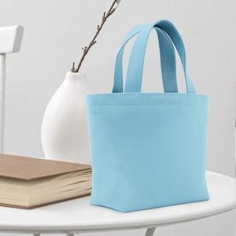

【상세/제작정보】

【인쇄/포장옵션】 | 실크, 풀칼라 / OPP(비닐)

【공급단가】 | 수량 | 100~ | 200~ | 500~ | 1,000~ | 3,000~
*VAT별도 | 소형 | 2,140원 | 2,020원 | 1,930원 | 1,880원 | 1,840원
 | 대형 | 2,660원 | 2,520원 | 2,390원 | 2,330원 | 2,290원

【상품 URL】 | https://www.synergygift.co.kr:443/src/goods_detail.php?gdno=42438

